每日温度数据
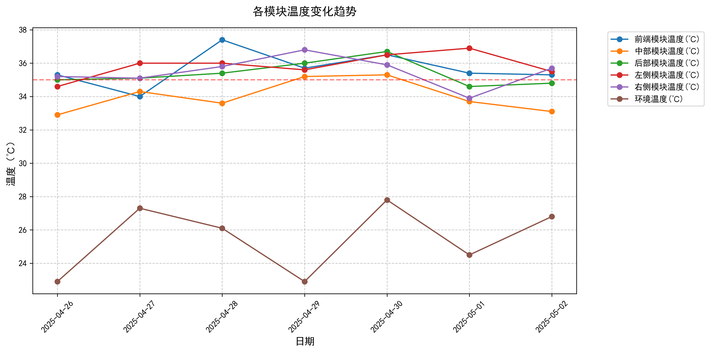
日期 | 前端模块温度(℃) | 中部模块温度(℃) | 后部模块温度(℃) | 左侧模块温度(℃) | 右侧模块温度(℃) | 环境温度(℃)
2025-04-26 | 35.3 | 32.9 | 35 | 34.6 | 35.2 | 22.9
2025-04-27 | 34 | 34.3 | 35.1 | 36 | 35.1 | 27.3
2025-04-28 | 37.4 | 33.6 | 35.4 | 36 | 35.8 | 26.1
2025-04-29 | 35.7 | 35.2 | 36 | 35.6 | 36.8 | 22.9
2025-04-30 | 36.5 | 35.3 | 36.7 | 36.5 | 35.9 | 27.8
2025-05-01 | 35.4 | 33.7 | 34.6 | 36.9 | 33.9 | 24.5
2025-05-02 | 35.3 | 33.1 | 34.8 | 35.5 | 35.7 | 26.8

